Template
[2022/Master] Oral-B PRO 3 Electric Toothbrush (Genesis 5) CE RBU
Section | Guideline | Ct | RBU |  |  |  |  |  |  |  |  |  |  |  | MockUp | Guideline | Maxlen | Ct | LOCALISATION
Module 1
Banner | Caption [RBU 40] | 41 | Discover Oral-B PRO 3 Electric Toothbrush |  |  |  |  |  |  |  |  |  |  |  |  | Caption | 50 | 46 | Objevte elektrický zubní kartáček Oral-B PRO 3
 | Image [RBU 160] | 97 | Oral-B PRO 3 Up to 100% more plaque removal* and healthier gums *vs. a regular manual toothbrush |  |  |  |  |  |  |  |  |  |  |  |  | Image | 200 | 127 | Oral-B PRO 3 Odstraňuje až o 100 % více zubního plaku* a dásně jsou zdravější *v porovnání s běžným manuálním zubním kartáčkem
 | Alt Text [RBU 100] | 93 | Oral-B PRO 3 toothbrush that removes up to 100% more plaque than a regular manual toothbrush. |  |  |  |  |  |  |  |  |  |  |  |  | Alt Text | 100 | 76 | Zubní kartáček Oral-B PRO 3, který odstraňuje až o 100 % více zubního plaku.
 | Header [RBU 128] | 0 |  |  |  |  |  |  |  |  |  |  |  |  |  | Header | 160 | 0
 | Body Description [RBU 800] | 0 |  |  |  |  |  |  |  |  |  |  |  |  |  | Body Description | 1000 | 0

Module 2
4 Features | Caption [RBU 40] | 0 |  |  |  |  |  |  |  |  |  |  |  |  | 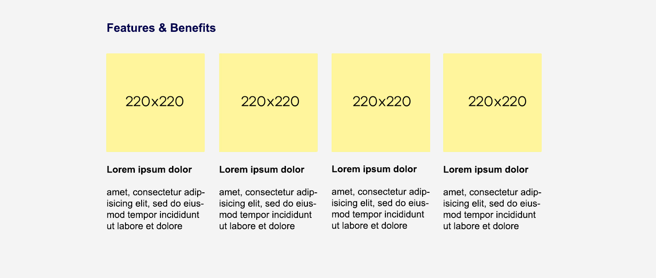 | Caption | 50 | 0
 | Image [RBU 160] | 0 |  |  | 0 |  |  |  | 29 | Clinically proven performance |  |  | 4 | 4x30 |  | Image | 200 | 0 |  |  |  | 0 |  |  |  | 25 | Klinicky prokázané účinky |  |  | 4 | 4x30
 | Alt Text [RBU 100] | 0 |  |  | 0 |  |  |  | 0 |  |  |  | 0 |  |  | Alt Text | 100 | 0 |  |  |  | 0 |  |  |  | 0 |  |  |  | 0
 | Header [RBU 128] | 24 | Superior* plaque removal |  | 28 | Visible gum pressure control |  |  | 13 | 3D technology |  |  | 5 | Timer |  | Header | 160 | 31 | Špičkově* odstraňuje zubní plak |  |  | 21 | Vizuální senzor tlaku |  |  | 14 | 3D technologie |  |  | 7 | Časovač
 | Body Description [RBU 800] | 207 | The Oral-B PRO 3 comes with a round brush head that surrounds each tooth for cleaner teeth and healthier gums, removing up to 100% more plaque compared to a manual toothbrush. *Compared to manual toothbrush |  | 111 | If you brush too hard, the brush will signal it visually, stop pulsation and reduce speed to protect your gums. |  |  | 128 | PRO 3 toothbrush has the iconic Oral-B's oscillation-rotation-pulsation technology for a deep clean even in hard-to-reach areas. |  |  | 135 | An in-handle timer helps you brush for the dentist-recommended two minutes with a signal every 30 seconds to change the brushing zone. |  | Body Description | 1000 | 229 | Oral-B PRO 3 má kulatou kartáčkovou hlavu, jejíž vlákna obklopí každý zub pro čistější zuby a zdravější dásně. Odstraňuje až o 100 % více zubního plaku než běžný manuální zubní kartáček. *v porovnání s manuálním zubním kartáčkem |  |  | 125 | Pokud budete příliš tlačit, kartáček na to vizuálně upozorní, zastaví pulzace a zpomalí rychlost, čímž se ochrání vaše dásně. |  |  | 136 | Zubní kartáček PRO 3 má ikonickou oscilačně-rotační a pulzační technologii Oral-B, která důkladně vyčistí i v těžko přístupných místech. |  |  | 155 | Časovač zabudovaný do rukojeti pomáhá čistit zuby dvě minuty, jak doporučují zubní lékaři, a každých 30 sekund signalizuje, že je čas změnit zónu čištění.

Module 3
4 Features | Caption [RBU 40] | 0 |  |  |  |  |  |  |  |  |  |  |  |  |  | Caption | 50 | 0
 | Image [RBU 160] | 0 |  |  | 1 | 3 |  |  | 46 | New = 100% cleaning efficacy Used = change now |  |  | 17 | 3 years warranty* |  | Image | 200 | 0 |  |  |  | 1 | 3 |  |  | 51 | Nová = 100% účinnost čištění Použitá = vyměňte hned |  |  | 14 | 3 roky záruky*
 | Alt Text [RBU 100] | 0 |  |  | 0 |  |  |  | 0 |  |  |  | 0 |  |  | Alt Text | 100 | 0 |  |  |  | 0 |  |  |  | 0 |  |  |  | 0
 | Header [RBU 128] | 7 | Battery |  | 20 | Three brushing modes |  |  | 33 | Replace your brush head regularly |  |  | 21 | Extend your warranty! |  | Header | 160 | 7 | Baterie |  |  | 18 | Tři režimy čištění |  |  | 38 | Pravidelně vyměňujte kartáčkovou hlavu |  |  | 20 | Prodlužte si záruku!
 | Body Description [RBU 800] | 101 | Rechargeable toothbrush with convenient Lithium-ion long-lasting battery and battery level indicator. |  | 105 | Three brushing modes, so you can personalise your brushing routine: Daily Clean, Sensitive and Whitening. |  |  | 186 | Dentists recommend replacing brush heads every three months to keep an effective clean. Oral-B's bristles fade from green to yellow based on individual usage to show you when to change. |  |  | 187 | Register your brush on oral-b.com/register and extend your warranty by one year! *2 years standard warranty + extra 1 year warranty for free if registering product at oral-b.com/register |  | Body Description | 1000 | 123 | Elektrický zubní kartáček s praktickou lithium-iontovou baterií, která dlouho vydrží, a s ukazatelem úrovně nabití baterie. |  |  | 121 | Tři režimy čištění, takže si můžete přizpůsobit čištění podle svých potřeb: režim pro každodenní čištění, jemný a bělicí. |  |  | 224 | Zubní lékaři doporučují vyměňovat kartáčkovou hlavu každé tři měsíce, aby bylo čištění stále účinné. Vlákna Oral-B vyblednou podle způsobu používání ze zelené na žlutou, čímž ukazují, kdy je třeba kartáčkovou hlavu vyměnit. |  |  | 180 | Zaregistrujte svůj kartáček na oral-b.com/register a prodlužte si záruku o rok! *2 roky standardní záruky + navíc 1 rok záruky zdarma při registraci výrobku na oral-b.com/register

Module 4
Banner | Caption [RBU 40] | 0 |  |  |  |  |  |  |  |  |  |  |  |  |  | Caption | 50 | 0
 | Image [RBU 160] | 294 | #1 Most used brand by dentists worldwide* 30 DAYS 30-Day Money Back Guarantee** *Based on surveys conducted between November 2019 and June 2021 and confirmed to be statistically significant at a 95% confidence level by Radius Illumination, September 2021 **[insert market-specific disclaimer] |  |  |  |  |  |  |  |  |  |  |  |  | Image | 200 | 255 | #1 Zubními lékaři nejpoužívanější značka na světě* 100 DNÍ Záruka vrácení peněz** * na základě celosvětového reprezentativního vzorku zubních lékařů v průzkumech, které jsou pro společnost P&G pravidelně prováděny * Pravidla akce najdete na: www.oralb.cz
 | Alt Text [RBU 100] | 0 |  |  |  |  |  |  |  |  |  |  |  |  |  | Alt Text | 100 | 0
 | Header [RBU 128] | 0 |  |  |  |  |  |  |  |  |  |  |  |  |  | Header | 160 | 0
 | Body Description [RBU 800] | 0 |  |  |  |  |  |  |  |  |  |  |  |  |  | Body Description | 1000 | 0

Module 5
Table | Caption [RBU 40] | 28 | Find the right brush for you |  |  |  |  |  |  |  |  |  |  |  |  | Caption | 50 | 0 | Najděte si ten správný zubní kartáček
 | Image [RBU 160] | Logo |  |  | 0 |  | 0 |  | 0 |  | 0 |  | 0 |  |  | Image | 200 | Logo |  |  |  | 0 |  | 0 |  | 0 |  | 0 |  | 0 |  | 0
 |  |  |  | Alt Text [RBU 100] | 0 |  | 0 |  | 0 |  | 0 |  | 0 |  |  |  |  |  |  | Alt Text [RBU 100] |  | 0 |  | 0 |  | 0 |  | 0 |  | 0 |  | 0
 | Title [RBU 64] |  |  |  | 12 | Oral-B PRO 3 | 18 | Oral-B iO Series 4 | 12 | Oral-B PRO 1 | 19 | Oral-B Vitality PRO | 0 |  |  | Title | 80 |  |  |  |  | 12 | Oral-B PRO 3 | 18 | Oral-B iO Series 4 | 12 | Oral-B PRO 1 | 19 | Oral-B Vitality PRO | 0 |  | 0
 | Comparison Metrics [RBU 80] | 14 | Brushing Timer | Row Description [RBU 200] | 1 | ✓ | 1 | ✓ | 1 | ✓ | 1 | ✓ | 0 |  |  | Comparison Metrics | 100 | 7 | Časovač | Row Description | 250 | 1 | ✓ | 1 | ✓ | 1 | ✓ | 1 | ✓ | 0 |  | 0
 |  | 15 | Pressure Sensor |  | 7 | Visible | 15 | Visible & Smart | 11 | Non visible | 0 |  | 0 |  |  |  |  | 12 | Senzor tlaku |  |  | 8 | Vizuální | 14 | Vizuální smart | 10 | Nevizuální | 0 |  | 0 |  | 0
 |  | 22 | Bluetooth Connectivity |  | 0 |  | 1 | ✓ | 0 |  | 0 |  | 0 |  |  |  |  | 24 | Připojení přes Bluetooth |  |  | 0 |  | 1 | ✓ | 0 |  | 0 |  | 0 |  | 0
 |  | 14 | Cleaning Modes |  | 1 | 3 | 1 | 4 | 1 | 1 | 1 | 3 | 0 |  |  |  |  | 14 | Režimy čištění |  |  | 1 | 3 | 1 | 4 | 1 | 1 | 1 | 3 | 0 |  | 0
 |  | 15 | Refill Reminder |  | 0 |  | 13 | LED indicator | 0 |  | 0 |  | 0 |  |  |  |  | 34 | Připomínka výměny kartáčkové hlavy |  |  | 0 |  | 13 | Kontrolka LED | 0 |  | 0 |  | 0 |  | 0
 |  | 13 | iO Technology |  | 0 |  | 1 | ✓ | 0 |  | 0 |  | 0 |  |  |  |  | 14 | Technologie iO |  |  | 0 |  | 1 | ✓ | 0 |  | 0 |  | 0 |  | 0
 |  | 0 |  |  | 0 |  | 0 |  | 0 |  | 0 |  | 0 |  |  |  |  | 0 |  |  |  | 0 |  | 0 |  | 0 |  | 0 |  | 0 |  | 0
 |  | 0 |  |  | 0 |  | 0 |  | 0 |  | 0 |  | 0 |  |  |  |  | 0 |  |  |  | 0 |  | 0 |  | 0 |  | 0 |  | 0 |  | 0

